弁当要項・申込書（入力用）
第11回全日本マスターズレガッタ in熊本県菊池市
弁当のご案内・申込書

申込締切日/平成30年4月1日(日) |  |  |  |  |  |  |  |  |  | 申込日 |  |  | ／ | ( |  | ) | 変更日 |  |  | ／ | ( |  | )
※締切日以降も新規申込･変更をお受け出来ます。大会直前はお問合せ下さい。
チーム名 |  |  |  |  |  |  |  |  | 連絡先 | TEL |  |  |  |  | － |  |  |  | －

 |  |  |  |  |  |  |  |  |  | FAX |  |  |  |  | － |  |  |  | －
ﾌﾘｶﾞﾅ
責任者 氏名 |  |  |  |  |  |  |  |  |  | 携帯 |  |  |  |  | － |  |  |  | －

書 類 送付先 |  | 〒 |  |  |  |  |  |  |  |  |  |  |  | メールアドレス ※任意
 |  |  |  |  |  |  |  |  |  |  |  |  |  | （ |  |  |  |  |  |  |  |  | ）

■弁当受け渡し・殻回収 |  |  |  |  |  |  |  | ■精算及び受け渡し方法 |  |  |  |  |  |  |  |  | ■弁当取消料
班蛇口湖ボート場艇庫前「TEAMデスク」 弁当受け渡し：10:30頃より 弁当殻回収：15:00まで |  |  |  |  |  |  |  | 事前振込です（請求書を送付します）。 当日の弁当引換券はございませんので、 受け取りの際、申込チーム名をお申し出下さい。 |  |  |  |  |  |  |  |  | 弁当受取前日17時まで |  |  |  | 無料

 |  |  |  |  |  |  |  |  |  |  |  |  |  |  |  |  | 弁当受取前日17時以降 |  |  |  | 100%

5月25日(金) |  |  |  |  |  | 5月26日(土) |  |  |  |  |  |  |  | 5月27日(日)
Ａタイプ | 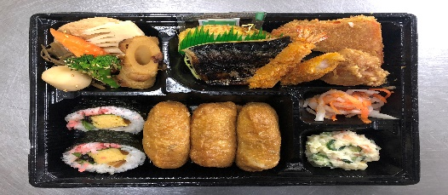 ※写真 |  |  |  |  | Ａタイプ | 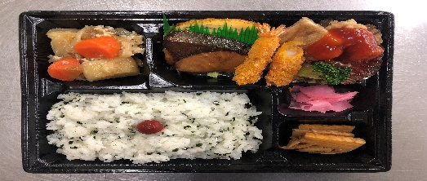 ※写真 |  |  |  |  |  |  | Ａタイプ | 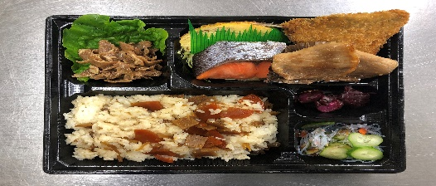 ※写真
 | 塩鯖、ハムカツ、唐揚げ、煮物 |  |  |  |  |  | ブリの照焼き、チキン竜田、肉じゃが |  |  |  |  |  |  |  | 鮭の塩焼き、豚肉の生姜焼き
Ｂタイプ | 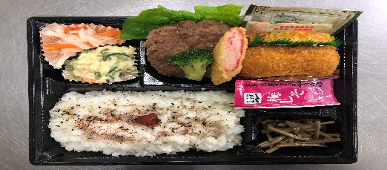 ※写真 |  |  |  |  | Ｂタイプ | 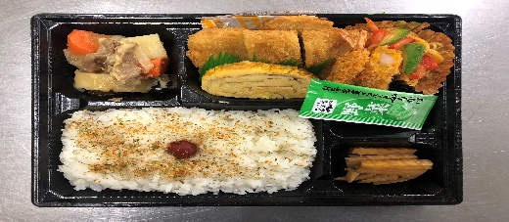 ※写真 |  |  |  |  |  |  | Ｂタイプ | 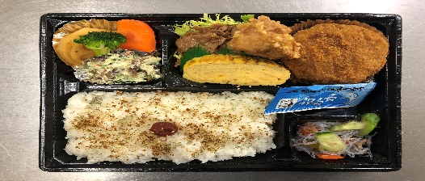 ※写真
 | ハンバーグ、カニクリームコロッケ |  |  |  |  |  | とんかつ、ナポリタン、肉じゃが |  |  |  |  |  |  |  | 豚カルビ焼き、メンチカツ
Ｃタイプ | 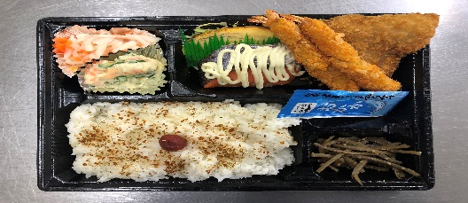 ※写真 |  |  |  |  | Ｃタイプ | 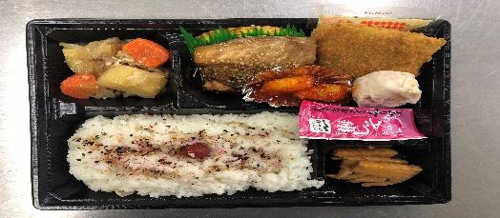 ※写真 |  |  |  |  |  |  | Ｃタイプ | 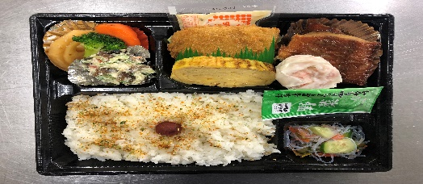 ※写真
 | 鮭のマヨネーズ焼き、鰯フライ、エビフライ |  |  |  |  |  | 鯖みりん焼き、赤魚フライ、エビチリ |  |  |  |  |  |  |  | 赤魚の煮付け、白身魚フライ
※お弁当は当日保冷トラックで輸送・現地待機し、受渡時まで保冷管理します。

お弁当の申込みは、下記へ必要事項入力(記入)後メール又はFAXで

各日付毎にお好みのお弁当を選択し、個数をご記入下さい。アレルギーをお持ちの方は別の食材にて対応しますので備考欄にご申告下さい。
品 名 |  |  |  |  | 金額(税込) |  |  |  | 5月25日(金) |  |  |  | 5月26日(土) |  |  |  |  | 5月27日(日)
Ａタイプ＋ペットボトル茶 |  |  |  |  | 700円 |  |  |  |  |  |  | 個 |  |  |  |  | 個 |  |  |  |  | 個
Ｂタイプ＋ペットボトル茶 |  |  |  |  | 700円 |  |  |  |  |  |  | 個 |  |  |  |  | 個 |  |  |  |  | 個
Ｃタイプ＋ペットボトル茶 |  |  |  |  | 700円 |  |  |  |  |  |  | 個 |  |  |  |  | 個 |  |  |  |  | 個

■ご請求額 |  |  | 5/25(金)計 |  | 5/26(土)計 |  |  |  | 5/27(日)計 |  |  | 合計 |  |  | 単価 |  |  | ご請求額
 |  |  | 0 | 個 | 0 |  |  | 個 | 0 |  | 個 | 0 |  | 個 | 700円 |  |  | 0 |  |  |  | 円

備 考（アレルギーの申告など） |  |  |  |  |  |  |  |  | ■お申込・お問合せ先 ： 株式会社TEAM(ﾁｰﾑ)
 |  |  |  |  |  |  |  |  | FAX送信先：096-237-6764 （お問合せTEL：096-237-6763）
 |  |  |  |  |  |  |  |  | メール送信先：team-maruta@lake.ocn.ne.jp

